Anexos
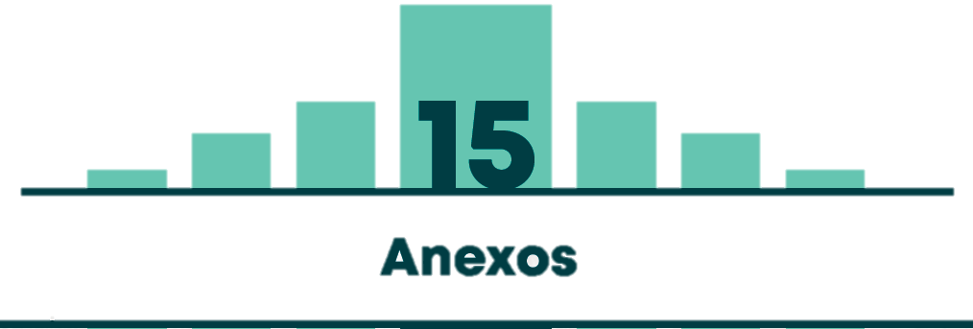

Tabla 15.1 | SERIE POBLACIONAL POR LOCALIDADES DE BOGOTÁ D.C. 2010-2020
Tabla 15.2 | ÁREAS URBANA, RURAL Y DE EXPANSIÓN DE LAS LOCALIDADES DE BOGOTÁ D.C.
Tabla 15.3 | NÚMERO DE HABITANTES SEGÚN GÉNERO Y RANGOS QUINQUENALES DE EDAD
Tabla 15.4 | NÚMERO DE VIAJES DE LOS BOGOTANOS POR MEDIO PREDOMINANTE Y POR ESTRATO. DÍA HÁBIL Y VIAJES PEATONALES MAYORES A 15 MINUTOS
Tabla 15.5 | NÚMERO DE VIAJEROS BOGOTANOS POR MEDIO PREDOMINANTE Y POR ESTRATO. DÍA HÁBIL Y VIAJES PEATONALES MAYORES A 15 MINUTOS
Tabla 15.6 | NÚMERO DE VIAJES DE LOS BOGOTANOS POR MEDIO PREDOMINANTE Y POR GÉNERO. DÍA HÁBIL Y VIAJES PEATONALES MAYORES A 15 MINUTOS
Tabla 15.7 | NÚMERO DE VIAJEROS BOGOTANOS POR MEDIO PREDOMINANTE Y POR GÉNERO. DÍA HÁBIL Y VIAJES PEATONALES MAYORES A 15 MINUTOS
Tabla 15.8 | NÚMERO DE VIAJES DE LOS BOGOTANOS POR MEDIO PREDOMINANTE Y POR RANGO ETARIO. DÍA HÁBIL Y VIAJES PEATONALES MAYORES A 15 MINUTOS
Tabla 15.9 | NÚMERO DE VIAJEROS BOGOTANOS POR MEDIO PREDOMINANTE Y POR RANGO ETARIO. DÍA HÁBIL Y VIAJES PEATONALES MAYORES A 15 MINUTOS
Tabla 15.10 | DISTRIBUCIÓN MODAL DE LOS VIAJES HACIA EL TRABAJO POR LOCALIDAD DE RESIDENCIA. DÍA HÁBIL Y VIAJES PEATONALES MAYORES A 15 MINUTOS
Tabla 15.11 | DISTRIBUCIÓN MODAL DE LOS VIAJES HACIA EL TRABAJO POR POR ESTRATO DE LA VIVIENDA. DÍA HÁBIL Y VIAJES PEATONALES MAYORES A 15 MINUTOS
Tabla 15.12 | DISTRIBUCIÓN MODAL DE LOS VIAJES HACIA EL COLEGIO POR LOCALIDAD DE RESIDENCIA. DÍA HÁBIL Y VIAJES PEATONALES MAYORES A 15 MINUTOS
Tabla 15.13 | DISTRIBUCIÓN MODAL DE LOS VIAJES HACIA EL COLEGIO POR POR ESTRATO DE LA VIVIENDA. DÍA HÁBIL Y VIAJES PEATONALES MAYORES A 15 MINUTOS
Tabla 15.14 | DISTRIBUCIÓN MODAL DE LOS VIAJES HACIA LA UNIVERSIDAD/INSTITUTO POR LOCALIDAD DE RESIDENCIA. DÍA HÁBIL Y VIAJES PEATONALES MAYORES A 15 MINUTOS
Tabla 15.15 | DISTRIBUCIÓN MODAL DE LOS VIAJES HACIA LA UNIVERSIDAD/INSTITUTO POR POR ESTRATO DE LA VIVIENDA. DÍA HÁBIL Y VIAJES PEATONALES MAYORES A 15 MINUTOS

